关系图
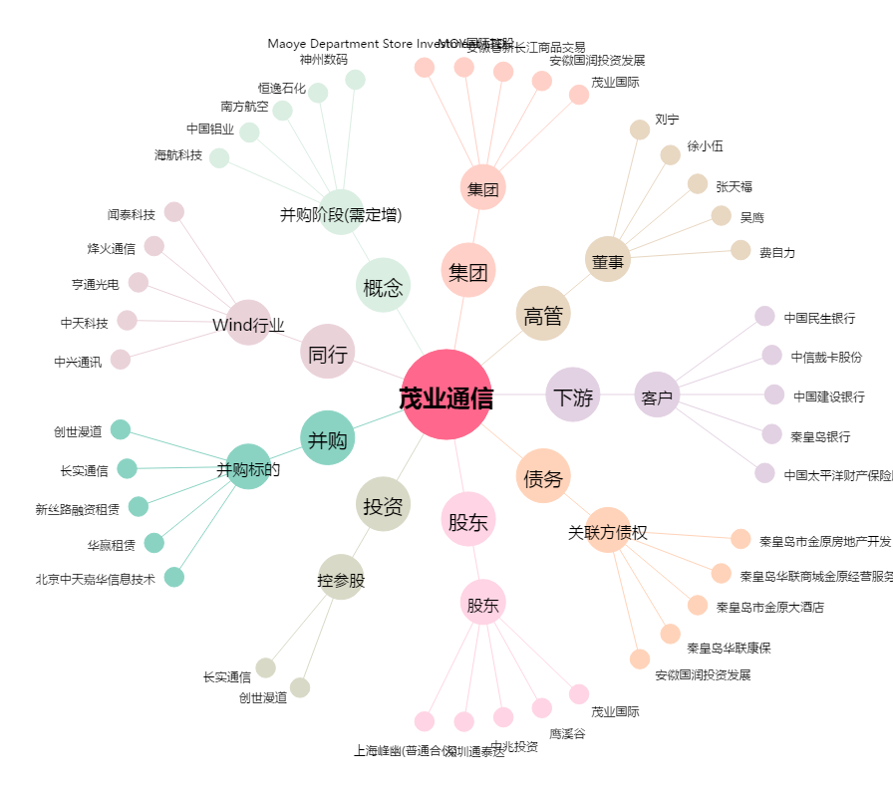
茂业通信[000889.SZ] - 关系概览图

